troskovnik
Privitak 2. - TROŠKOVNIK

 | Naziv ponuditelja
 | Sjedište ponuditelja
 | Adresa ponuditelja
 | OIB

TROŠKOVNIK - NABAVA URBANE OPREME

Redni broj | Opis | Jedinica mjere | Količina | Jedinična cijena | Ukupno (bez PDV-a)
 | OPĆE NAPOMENE:
 | Za svaki ponuđeni jednakovrijedni proizvod potrebno je u ponudi dostaviti fotografiju sa tehničkom specifikacijom. Dozvoljeno odstupanje od navedenih dimenzija gabarita +/- 5 %.
1.1. | Koš za otpatke sa smanjenim otvorom
 | Nabava i doprema koša za otpatke, zapremnine 45 L sa smanjenim otvorom. Košarica za otpatke cilindričnog oblika koja sadrži prsten s funkcijom držača standardnih vrećica i smanjenjem otvora od Ø140 mm. Svi metalni dijelovi izrađeni su od pocinčanog lima obojanog termoreaktivnim poliesterskim prahom u boji ANTRACIT. Dimenzija: Ø prstena 350 mm s otvorom Ø140 mm, Ø košarice 320 mm, visina košarice min. 500 mm. Koš za otpatke sa nosačem za montažu na zid (kao na slici). Koš za otpatke tip HELIOS ARREDO URBANO model CESTINO PALIO ili jednakovrijedno _____________________________________________________ (proizvođač, tip/model jednakovrijednog proizvoda). Obračun po komadu.
 | 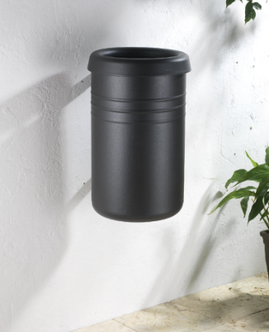 | kom | 7.00 |  | 0.00
1.2. | Koš za otpatke
 | Nabava i doprema koša za otpatke zapremnine 150 litara, od čeličnog lima, cinčano, pjeskareno, obojano poliesterskom bojom i zapečeno, boja po izboru naručitelja, sa postoljem od betona. Min. dimenzija: vanjski H=961 mm, dim. Ø 520, unutarnji H=750 mm, dim. Ø 350, min. težine 45 kg. Koš za otpatke kao METALCO tip PANORAMA ili jednakovrijedno. ______________________________________________________ (proizvođač, tip/model jednakovrijednog proizvoda). Obračun po komadu.
 | 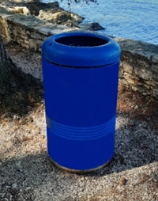 | kom | 10.00 |  | 0.00

Redni broj | Opis | Jedinica mjere | Količina | Jedinična cijena | Ukupno (bez PDV-a)
1.3. | Klupa s naslonom
 | Nabava i doprema parkovne klupe s naslonom. Dimenzija (D*Š*V) 1700*590*760 mm. Konstrukcija klupe izrađena je od toplo cinčanih čeličnih elemenata i prilagođena za montažu u čvrstu podlogu. Sjedište i naslon izrađeni su od letvica visokokvalitetnog drveta završno bojanih ekološkim impregnatorima na bazi vode otpornim na atmosferilije u boju po izboru naručitelja. Svi elementi izrađeni od metala napravljeni su modernim postupkom rezanja vodom te ne sadrže oštre rubove. Parkovna klupa tip REKORD serija GLADIATOR ili jednakovrijedno _____________________________________________________ (proizvođač, tip/model jednakovrijednog proizvoda). Obračun po komadu.
 |  | kom | 10.00 |  | 0.00
1.4. | Stol za piknik
 | Nabava i doprema seta - stol za piknik. Set se sastoji od stola i dvije klupe bez naslona povezanih u jednu cjelinu. Konstrukcija seta sastoji se od pocinčane čelične konstrukcije šupljeg profila obojane epoksidnim prahom u boji antracit ili crna. Konstrukcija ima mogućnost za pričvršćivanje na tlo pomoću tipli. Sjedišta klupa te ploča stola izrađeni su od letvica kvalitetnog drva tretirano zaštitnim sredstvom, kako bi se drvo zaštitilo od napada gljivica, plijesni i atmosferskih utjecaja. Dimenzija: duljina 1700 mm, visina stola 770 mm. Stol za piknik tip REKORD serija ATLAS ili jednakovrijedno. ____________________________________________________ (proizvođač, tip/model jednakovrijednog proizvoda). Obračun po kompletu (stol s dvije klupe).
 |  | komplet | 18.00 |  | 0.00

Redni broj | Opis | Jedinica mjere | Količina | Jedinična cijena | Ukupno (bez PDV-a)
1.5. | Klupa s naslonom
 | Nabava i doprema parkovnih klupa s naslonom. Konstrukcija je izrađena od toplo cinčanih elemenata plosnatog čelika minimalne dimenzije presjeka 60x10 mm, dodatno zaštićenih zapečenim prahom. Sjedište i naslon izrađeni su od letvica visokokvalitetnog drveta, sibirskog ariša, minimalne dimenzije presjeka 40x30 mm (u središnjem dijelu sjedišta i naslona) i 80x40 mm (na krajevima sjedišta i naslona) završno bojanih ekološkim impregnatorima na bazi vode otpornim na atmosferilije. Svi metalni elementi izrađeni su modernim postupkom rezanja vodom te ne sadrže oštre rubove. Dimenzija: 1800x640x895 mm tip Vojtek oprema serija LIBRA TIP 3002 ili jednakovrijedno _____________________________________________________ (proizvođač, tip/model jednakovrijednog proizvoda). Obračun po komadu.
 |  | kom | 10.00 |  | 0.00

REKAPITULACIJA
 | UKUPNO bez PDV-a: |  |  |  | 0.00
 | IZNOS PDV-a (25 %): |  |  |  | 0.00
 | SVEUKUPNO kn (s PDV-om): |  |  |  | 0.00

 | U _______________dana_______________2024.godine
 |  | Ponuditelj:

 |  | (ime i prezime ovlaštene osobe ponuditelja)
 | M.P.
 |  | (potpis osobe ovlaštene za zastupanje ponuditelja)

